상품제안서
안동한우정 1등급 한우 정육 실속 선물세트 7호 / 면세 | 상품코드: F30225

 |  |  |  |  |  |  | 02-412-0044 | www.easy1.co.kr
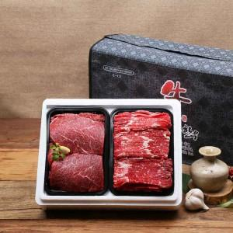

【상세/제작정보】 | 소량구매가능

【인쇄/포장옵션】 | / 포장불가능

【공급단가】 | 수량 | 50~ | 100~ | 500~ | 1,000~ | 2,000~
*VAT별도 | 단가 | 55,440원 | 54,510원 | 53,130원 | 52,200원 | 50,820원

【상품 URL】 | https://dev.easy1.co.kr:443/src/goods_detail.php?gdno=30225

